DATA diisi pasien di rumah REV
Label | Layer1 | Label | Layer 2 | Layer 3 | Satuan | Criteria range | Color code
D0 | Obat yang dikonsumsi | 1 | Nama obat dan dosis |  | … x …mg/hari | Tidak sesuai jadwal atau dosis |  | Bila sesuai jadwal = hijau, tidak ada merah
 |  |  |  |  | … x …mg/hari | Tidak sesuai jadwal atau dosis
 |  | 2 | Nama obat dan dosis |  | … x …mg/hari | Tidak sesuai jadwal atau dosis
 |  |  |  |  | … x …mg/hari | Tidak sesuai jadwal atau dosis
 |  | 3 | Nama obat dan dosis |  | … x …mg/hari | Tidak sesuai jadwal atau dosis
 |  |  |  |  | … x …mg/hari | Tidak sesuai jadwal atau dosis
 |  | 4 | Nama obat dan dosis |  | … x …mg/hari | Tidak sesuai jadwal atau dosis
 |  | dst sd 10 |  |  | … x …mg/hari | Tidak sesuai jadwal atau dosis
E0 | Gejala, Tanda, dan hasil pemeriksaan fisik | 1 | Sesak nafas | Tidak ada sesak nafas
 |  |  |  | Ada sesak nafas saat beraktivitas
 |  |  |  | Sesak nafas saat duduk/istirahat
 |  | 2 | Bengkak di kaki/tungkai | Tidak ada bengkak di kaki/tungkai
 |  |  |  | Ada bengkak di kaki/tungkai
 |  | 3 | Rasa pusing atau keliyengan | Tidak ada rasa pusing atau keliyengan
 |  |  |  | Ada rasa pusing atau keliyengan
 |  | 4 | Rasa lemas berkepanjangan | Tidak ada rasa lemas berkepanjangan
 |  |  |  | Ada rasa lemas berkepanjangan
 |  | 5 | Nyeri dada | Tidak ada nyeri dada
 |  |  |  | Ada nyeri dada
 |  | 6 | Kesadaran | Sadar penuh
 |  |  |  | Lebih banyak mengantuk daripada awas
 |  |  |  | Terus menerus bingung atau tidak dapat berpikir jernih
 |  |  |  | Tidak respon saat dibangunkan
 |  | 7 | Berat badan di pagi hari setelah bangun tidur dan buang air kecil dan sebelum sarapan | free text (angka) | kg | Berat badan naik 1 kg dari sehari sebelumnya atau 2.5 kg dibandingkan minggu sebelumnya (by rumus) |  |  | Note:
 |  | 8 | Tekanan darah sistolik | free text (angka) | mmHg | <90 mmHg
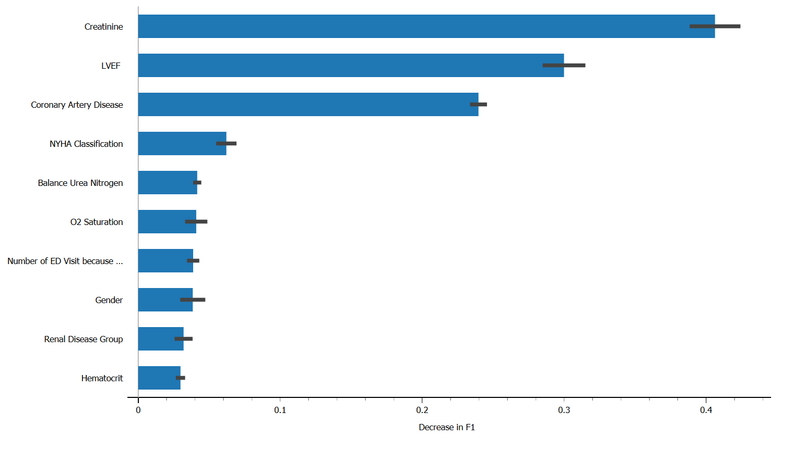
 |  |  |  |  | mmHg | 90-119 mmHg
 |  |  |  |  | mmHg | 120-129 mmHg
 |  |  |  |  | mmHg | 130-139 mmHg
 |  |  |  |  | mmHg | 140-179 mmHg
 |  |  |  |  | mmHg | ≥180 mmHg
 |  | 9 | Tekanan darah diastolik | free text (angka) | mmHg | <60 mmHg
 |  |  |  |  | mmHg | 60-79 mmHg
 |  |  |  |  | mmHg | 80-89mmHg
 |  |  |  |  | mmHg | 90 -109 mm Hg
 |  |  |  |  | mmHg | ≥110 mmHg
 |  | 10 | Frekuensi denyut jantung | free text (angka) | kali/menit | kurang dari normal = <60 x/menit
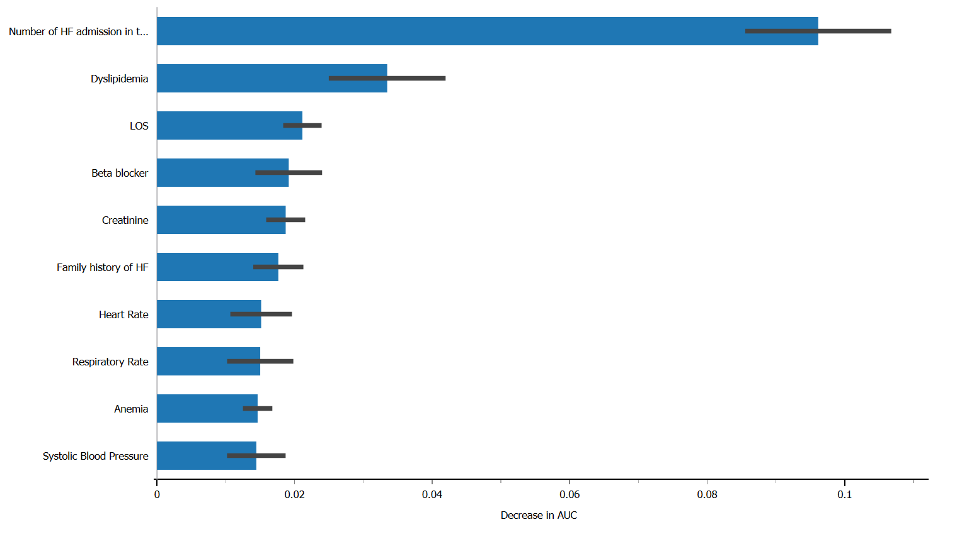
 |  |  |  |  | kali/menit | normal = 60-100 x/menit
 |  |  |  |  | kali/menit | lebih dari normal = >100 x/menit
 |  | 11 | Frekuensi pernafasan | free text (angka) | kali/menit | <12 x/menit
 |  |  |  |  | kali/menit | 12-20 x/menit
 |  |  |  |  | kali/menit | 21-28 x/menit
 |  |  |  |  | kali/menit | >28x/menit
 |  | 12 | Saturasi O2 | free text (angka) | % | <90%
 |  |  |  |  | % | 90-<94%
 |  |  |  |  | % | 94-<98%
 |  |  |  |  | % | 98-100%
 |  | 13 | Gula darah puasa | free text (angka) | mg/dL | <70
 |  |  |  |  | mg/dL | 70-125 |  |  | O2 saturasi
 |  |  |  |  | mg/dL | ≥126 |  |  | SBP
 |  | 14 | Gula darah 2 jam setelah makan/Gula darah sewaktu | free text (angka) | mg/dL | <200 |  |  | HR
 |  |  |  |  | mg/dL | ≥200-300 |  |  | RR
 |  |  |  |  | mg/dL | ≥300-600
 |  |  |  |  | mg/dL | ≥600
 |  | 15 | Jumlah cairan yang diminum dalam 1 hari kemarin | free text (angka) | mL | Masih dalam range target
 |  |  |  |  |  | Melebihi 20% yang ditargetkan (by rumus)
 |  |  |  |  |  | Melebihi 50% yang ditargetkan (by rumus)
 |  | 16 | Jumlah air seni per 1 hari kemarin | free text (angka) | mL | <300
 |  |  |  |  |  | 300-600
 |  |  |  |  |  | >600
 |  | 17 | Gejala lain (free text)

 |  |  | Feedback dari aplikasi bila:
 |  |  | Hijau semua | Terimakasih atas informasi kondisi harian Anda, saat ini kondisi kesehatan Anda masih aman, tetaplah mengikuti instruksi dokter.
 |  |  | Ada yang kuning | Terimakasih atas informasi kondisi harian Anda, hati-hati, ada satu atau lebih kondisi tubuh Anda yang memerlukan perhatian lebih, mohon sesuaikan dengan instruksi dokter. Petugas RS akan menghubungi Anda bila diperlukan.
 |  |  | Ada yang merah | Kondisi tubuh Anda sangat berbahaya, petugas medis akan memberikan arahan kepada Anda, bila dalam 30 menit Anda tidak dihubungi oleh RS, segera telepon IGD RS.

